Установка
 |  | ДОБРО ПОЖАЛОВАТЬ В ПРОГРАММУ

 |  |  | НАДСТРОЙКА VBA-EXCEL ver. 2.1.1

 |  | Данный файл установит или обновит программу на Ваш компьютер.
 |  | После установки программы появится новая вкладка "VBA-Excel", которая будет содержать новые программы и функции

Описание функций и программ представлено на странице |  |  |  | http:/micro-solution.ru/projects/addin_vba-excel
Установить / обновить
 | Буду рад любым Вашим предложениям!
 | Оставляйте их с помощью специальной команды на ленте

 |  |  |  |  | Напишите мне если у Вас возникают
Следите за новостями! |  |  |  |  | проблемы с установкой | support@micro-solution.ru

Как установить макросы
Если Вы видите данную вкладку Excel, значит выполнение макросов запрещено.
Для работы программы необходимо включить макросы. Пожалуйста, используйте пошаговую инструкцию ниже.

0. Разрешите редактирование документа

1. Перейдите на вкладку меню "Файл"

2. Выберите пункт "Параметры"
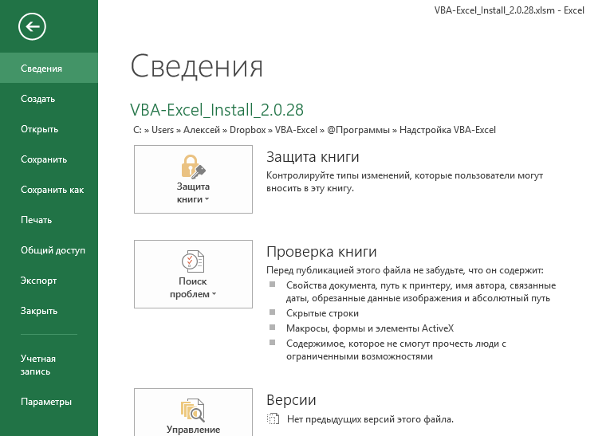

3. Открываем "Центр управления безопасностью" и переходим в "Параметры управления безопасностью"
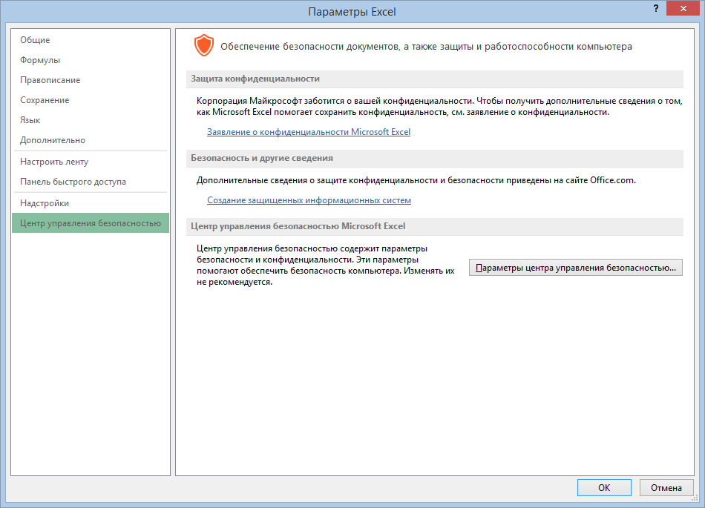

1

2

4. Включаем все макросы и нажимаем "ОК"
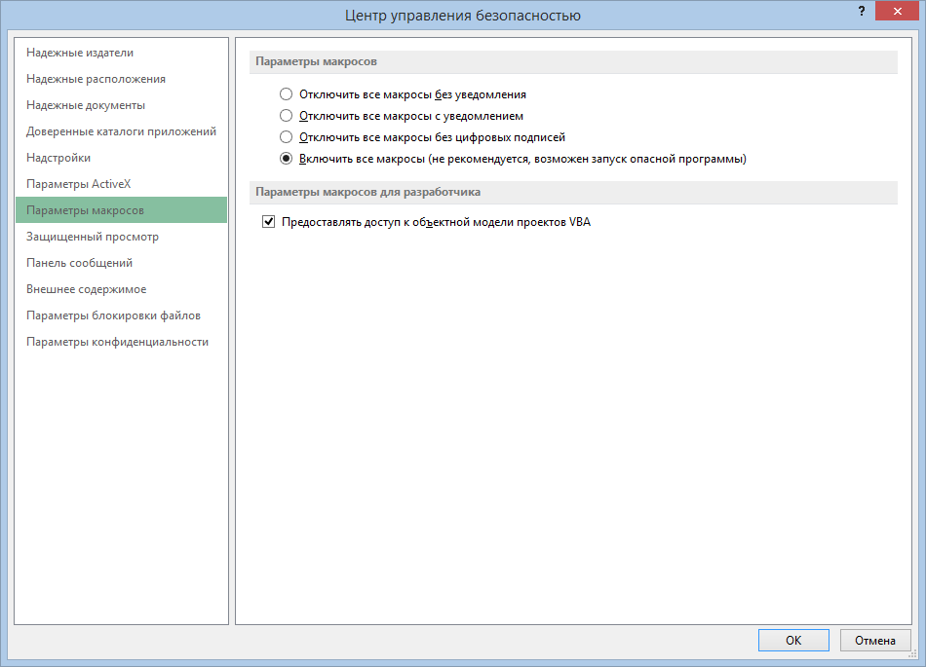

1

2

3

5. Закройте данный файл и повторно его запустите

